Resultado
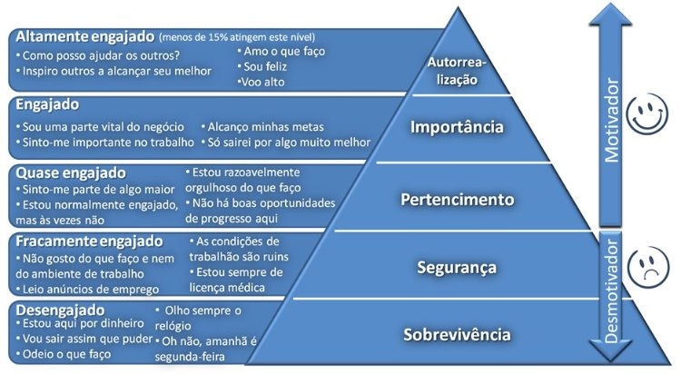
Seu resultado
Sobrevivência | 0
Segurnaça | 0
Pertencimento | 0
Importância | 0
Autorealização | 0

